総合開発環境のインストール

総合開発環境のインストール

Pleiades All in Oneのインストール
1 | https://willbrains.jp/ | を開く
 | 指定されたEclipseのバージョンを押下してインストールをする
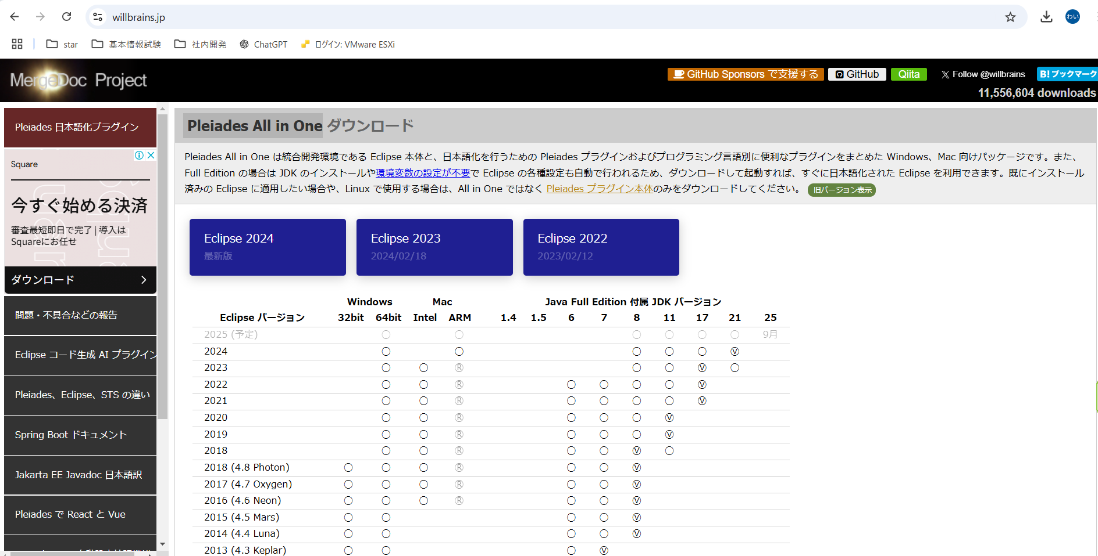

2 | windowsのJavaをDownloadする
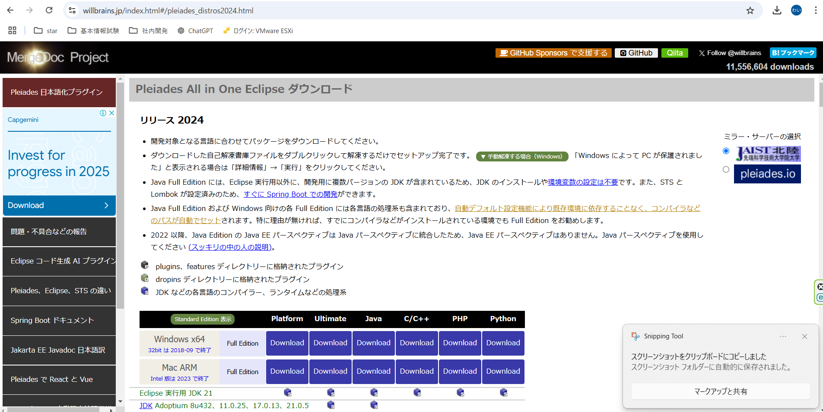

3 | リンクをクリックする

4 | exeファイルを実行する |  | ※環境設定やJDKのインストール済みのためインストール後の設定不要

※JDBC接続確認
JDBC接続確認 |  | ※Eclipseでプロジェクト作成後に実行すること
 |  | ※JDBCの設定自体はプロジェクトを作成するときに選択するので不要。開発マニュアル参照。

1 | 接続確認のため、pgAdmin4でDBを作成する
 | データベース名：test
 | テーブル名：test_table
 | (テーブル)列名：ID（あらかじめデータいくつか入れておく）
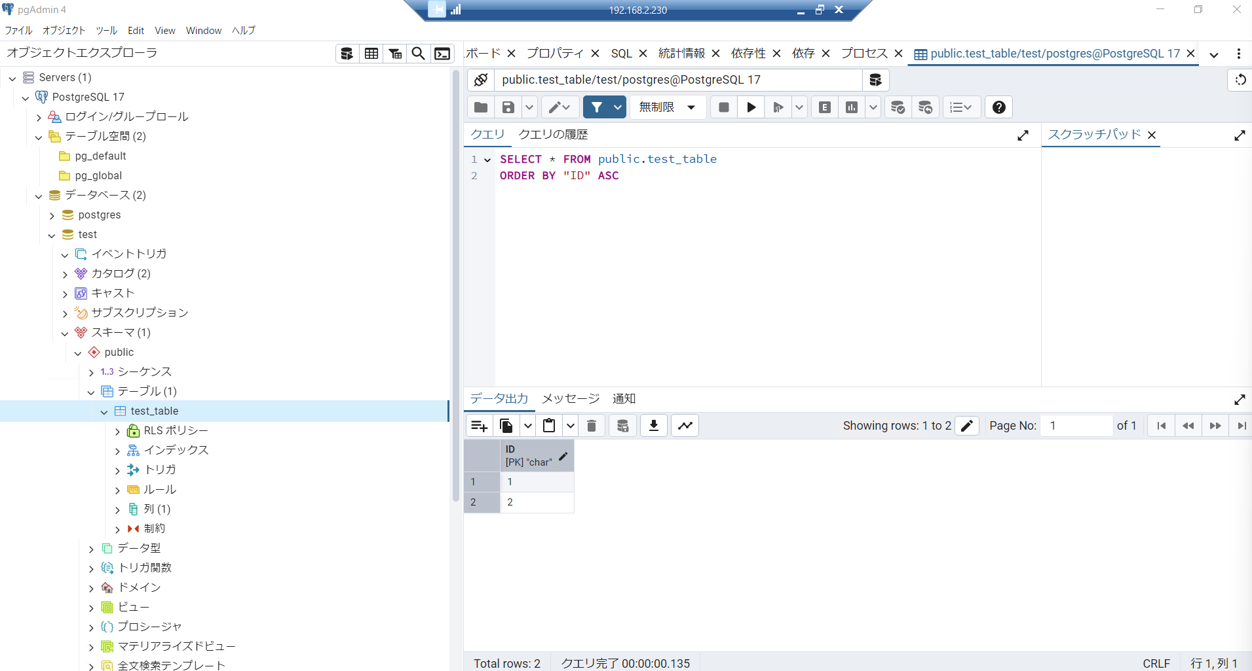

DB名

テーブル名
列名

2 | Eclipseで接続確認のクラス作成・接続確認
 | ユーザー名：postgres（管理者）
 | パスワード：PostgreSQLインストール時に設定したもの
 | →接続できていればコンソールにテーブルの内容が表示される
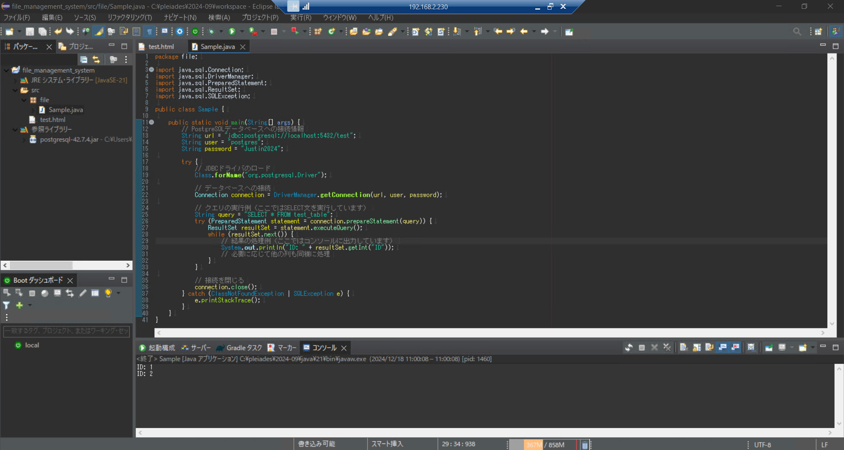

ユーザー名
DB名
パスワード

テーブル名

列名

import java.sql.Connection;
import java.sql.DriverManager;
import java.sql.PreparedStatement;
import java.sql.ResultSet;
import java.sql.SQLException;

public class Sample {

public static void main(String[] args) {
// PostgreSQLデータベースへの接続情報
String url = "jdbc:postgresql://localhost:5432/DB名";
String user = "ユーザー名";
String password = "パスワード";

try {
// JDBCドライバのロード
Class.forName("org.postgresql.Driver");

// データベースへの接続
Connection connection = DriverManager.getConnection(url, user, password);

// クエリの実行例（ここではSELECT文を実行しています）
String query = "SELECT * FROM テーブル名";
try (PreparedStatement statement = connection.prepareStatement(query)) {
ResultSet resultSet = statement.executeQuery();
while (resultSet.next()) {
// 結果の処理例（ここではコンソールに出力しています）
System.out.println("列名: " + resultSet.getInt("列名"));
// 必要に応じて他の列も同様に処理
}
}

// 接続を閉じる
connection.close();
} catch (ClassNotFoundException | SQLException e) {
e.printStackTrace();
}
}
}

※OracleOpenJDK
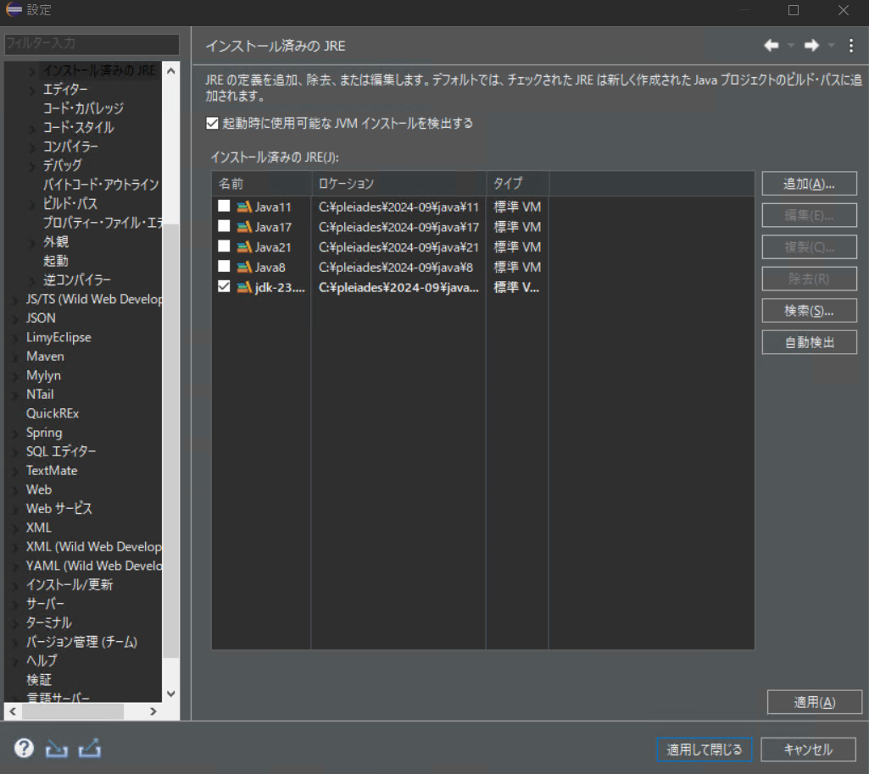
OracleOpenJDK |  | ※Pleiades All in Oneを入れた場合は付属 JDK バージョンあり。
 |  | ※使用したいバージョンが付属バージョンになければ設定必要。

Oracle OpenJDKの適用
1 | ダウンロードしたファイルを解凍する
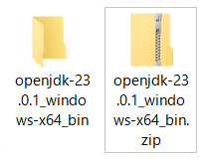

2 | 解答したファイルの中の「jdk-●.●.●」をコピーする
 | C:\pleiades\2024-09\javaにファイルを張り付ける

3 | Eclipseで ウィンドウ＞設定＞Java＞インストール済みのJRE を開き、「追加」を押す
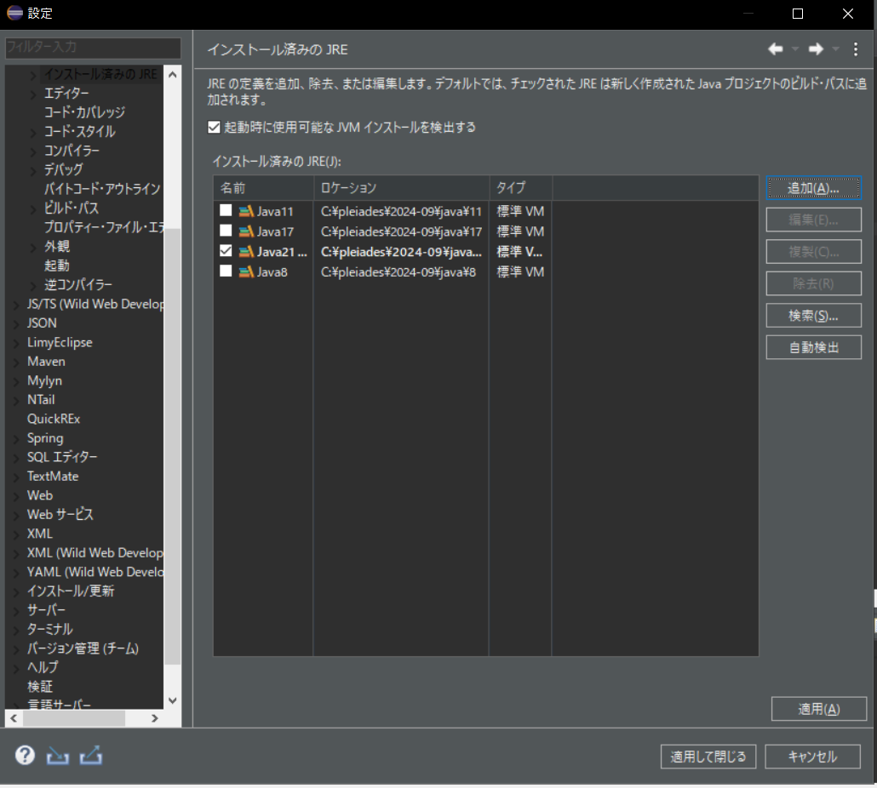

4 | 「ディレクトリ」を押してファイルを選択し、「完了」を押す
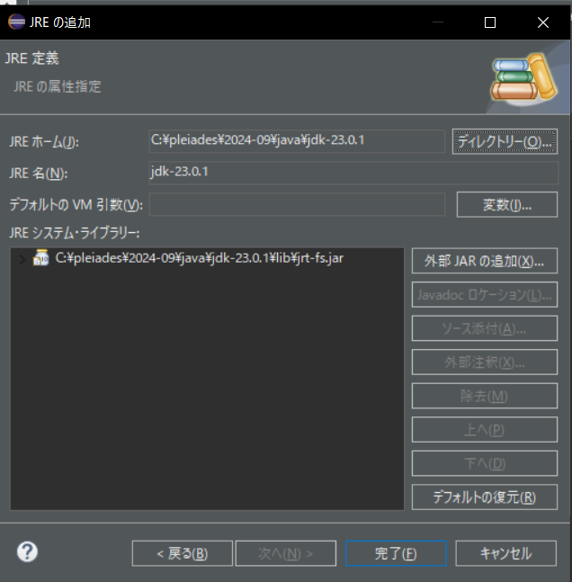

5 | 選択したファイルにチェックを入れて「適用して閉じる」を押下

※環境変数の設定
環境変数の設定
 |  |  | ※ Pleiades All in Oneは環境設定やJDKのインストール済みのためインストール後の設定不要

環境変数の設定
1 | [スタートメニュー]→[Windowsシステムツール]→[コントロールパネル]→[システム]
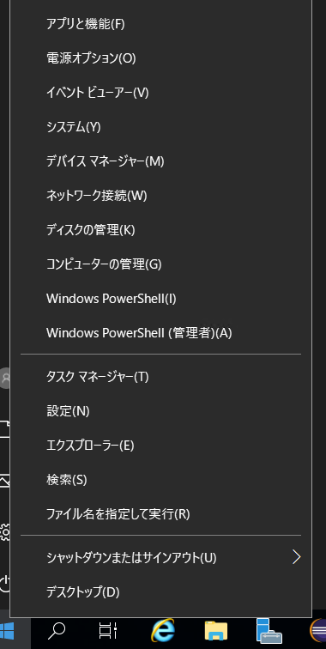

2 | 「システム情報」を押下
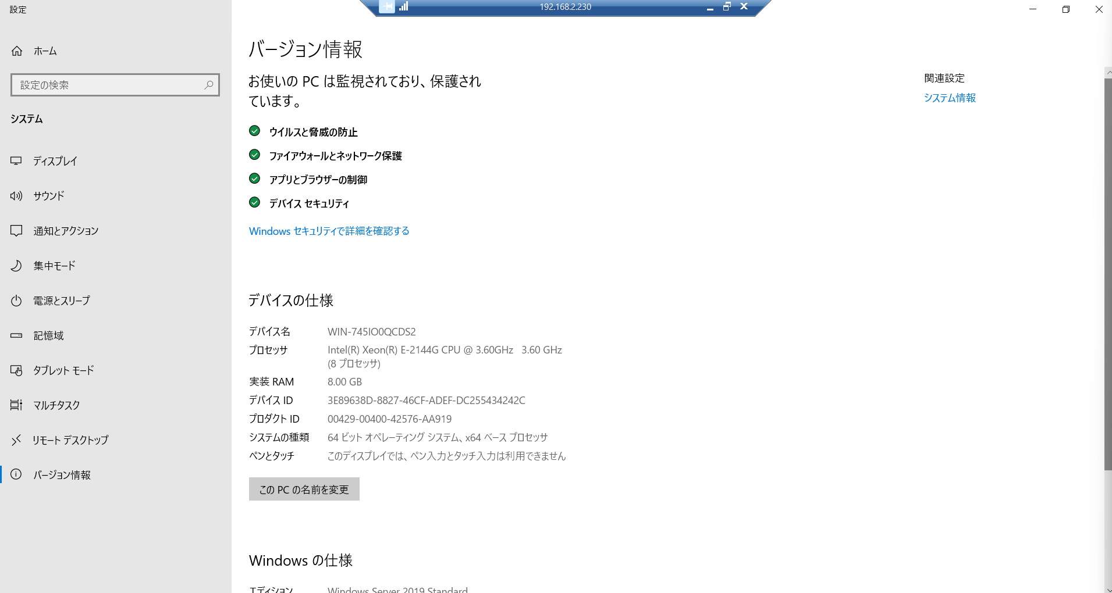

3 | 「システムの詳細設定」を押下
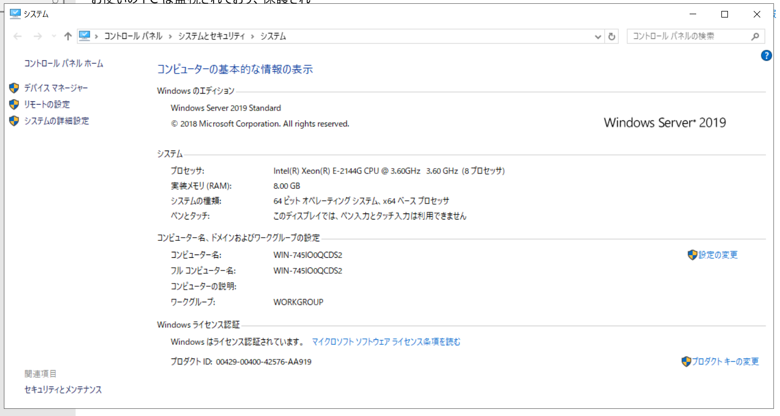

4 | 「環境変数」を押下
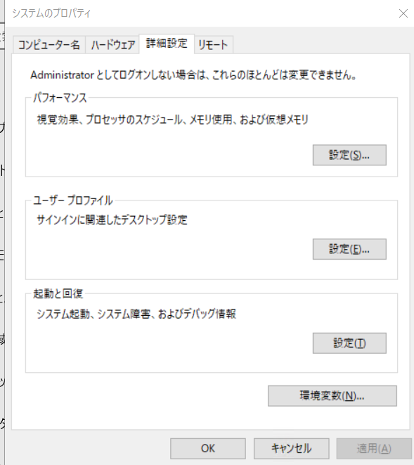

5 | Pathを選択して、「編集」を押下
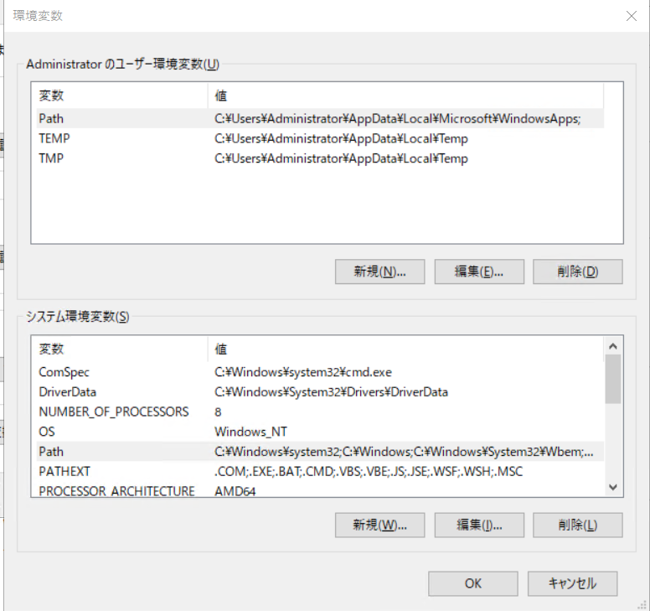

6 | 「新規」を押下
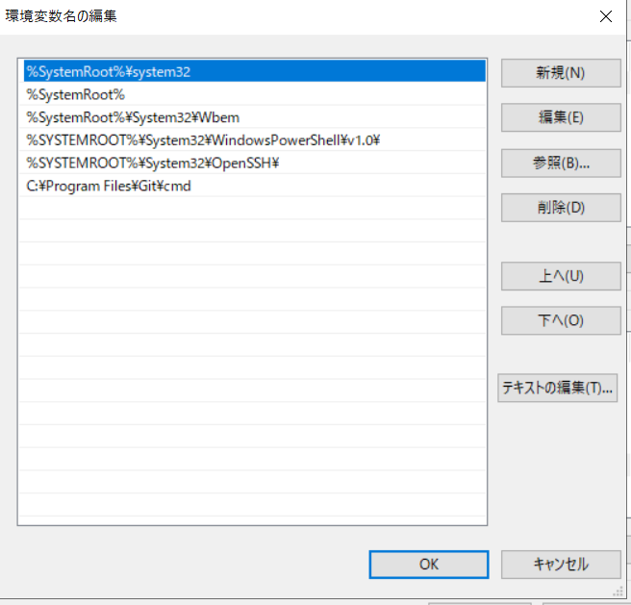

7 | Eclipseで適用したJDKの「bin」フォルダまでを加えたパスを入力して、「OK」を押下
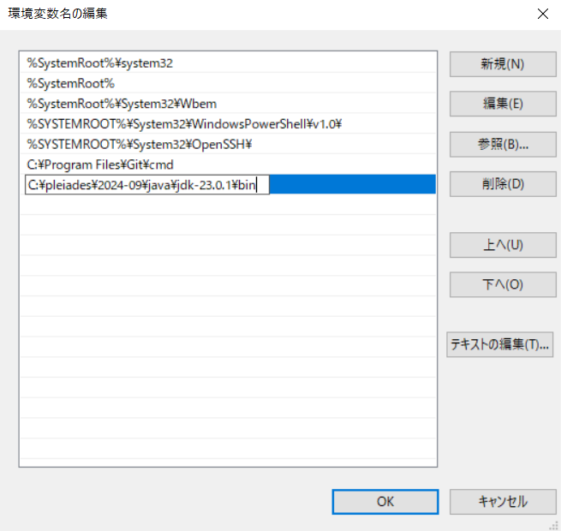

8 | コマンドプロンプトで「java -version」で確認

参考サイト |  | https://eng-entrance.com/java-install-jdk-windows#i

